Gegevens
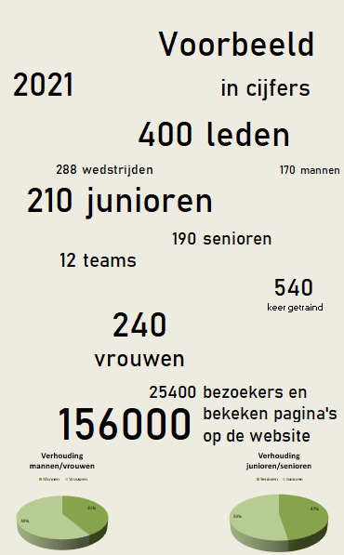
Maak eenvoudig een statistiekenoverzicht voor uw sponsors

Door op deze pagina een aantal gegevens in te vullen, wordt op het tabblad "Resultaat" een overzicht gegenereerd, dat als PDF kan worden opgeslagen en aan de sponsors kan worden gestuurd. Alleen de witte velden hoeven te worden gevuld.

Naam vereniging | Voorbeeld

Jaar | 2021

Ledenbestand
Aantal leden | 400
Senioren | 190
Junioren | 210

Mannen | 170
Vrouwen | 240

Aantal teams* | 12
Gemiddeld aantal wedstrijden | 24 | Aantal gespeelde wedstrijden | 288
Gemiddeld aantal trainingen | 45 | Aantal trainingen | 540

Websitebezoek
Aantal bekeken pagina's | 156000
Aantal (unieke) bezoekers | 25400

* Heeft u te maken met enkel individuele sporters? Vul dan "0" in bij teams en overschrijf "Aantal gespeelde wedstrijden" en "Aantal trainingen" met de daadwerkelijke getallen.

Resultaat
Voorbeeld
2021 | in cijfers

 | 400 | leden

288 | wedstrijden |  | 170 | mannen
210 | junioren

 | 190 | senioren
12 | teams
 |  |  | 540
 | 240 |  | keer getraind
 | vrouwen

 | 25400 | bezoekers en
156000 |  | bekeken pagina's
 |  | op de website
Verhouding mannen/vrouwen
Mannen | 170
Vrouwen | 240
Verhouding junioren/senioren
Senioren | 190
Junioren | 210

